상품제안서
커스터마이징 손목아대, 스포츠 아대, 스포츠 동호회 관공서 행사 기업 행사 | 상품코드: F31542

 |  |  |  |  |  |  | 02-412-0044 | www.easy1.co.kr
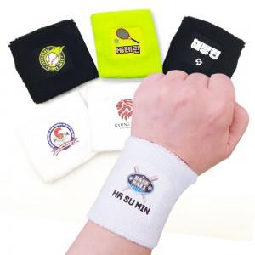

【상세/제작정보】 | <p><span style="font-size: 12pt;"><b>** 배송비- 한박스 300개/ 5000원별도</b></span></p>

【인쇄/포장옵션】 | 풀칼라 / OPP(비닐)

【공급단가】 | 수량 | 100~ | 300~ | 500~ | 1,000~ | 3,000~
*VAT별도 | 단가 | 3,250원 | 3,200원 | 3,120원 | 3,000원 | 2,870원

【상품 URL】 | https://dev.easy1.co.kr:443/src/goods_detail.php?gdno=31542

